Case1
1.缓存层出现以前
CASE 1
 | 问题: 我如何使用Spring Boot Cache，这个能干什么
 | 1.加依赖
 |  | <dependency>
 |  | <groupId>org.springframework.boot</groupId>
 |  | <artifactId>spring-boot-starter-cache</artifactId>
DB
 |  | </dependency>
AP 应用程序
 | 2.加配置
 |  | @Bean
 |  | public CacheManager inMemoryCache() {
2.缓存层出现之后
 |  | return new ConcurrentMapCacheManager("persons");
Cache
 |  | }
Cache
 | 3.代码
 |  | 3.1.工程说明
2
 |  | 3.2.代码说明
 |  | 3.3.注解说明
DB
 |  |  | @EnableCaching
AP 应用程序
DB
 |  |  | @Cacheable
1
AP 应用程序
 |  | 3.4.Swagger
 |  | http://localhost:8081/application01/swagger-ui/index.html

 | 4.看看源码
 |  | ConcurrentMapCacheManager
 |  | ConcurrentMapCache

 | 5.官方说明文档
 |  | https://docs.spring.io/spring-framework/docs/4.3.x/spring-framework-reference/html/cache.html

Case2
http://localhost:8082/application02/swagger-ui/index.html
1. 缓存AOP的大概过程
Repository
Contoller
Service
DBAccess
CacheAOP「Get」
CacheAOP「Put」
正常路线
Hit
@

2.Cache注解群 一览 |  |  |  |  |  |  |  |  | 缓存添加
 |  |  |  |  |  |  |  |  | 缓存更新
 | @Cacheable |  |  |  |  |  |  |  | 缓存删除
 |  |  | findPersonById
 |  |  | findPersonByIdWithCondition
 |  |  | findPersonByIdWithMultiCaches
 | @CachePut |  |  |  |  |  |  |  | 自定义组装
 |  |  | updatePerson

 | @CacheEvict |  |  |  |  |  |  |  | 类级别的缓存属性定义
 |  |  | deletePerson
 |  |  | deletePersonWithAllEntries

 | @CacheConfig
 |  |  | 类级别的信息
 | @Caching

3. 都有那些属性 |  |  |  |  |  | 更新的时候 |  | 检索的时候
 |  |  |  |  | unless | 〇 |  | ×
 | cacheManager |  |  | 缓存管理器
 | cacheResolver |  |  | 缓存解析器
 | value |  |  | cacheNames的别名
 | cacheNames |  |  | 缓存前缀名，value的别名 | 判定
 | condition |  |  | 执行前条件判断 | TRUE | 〇 | FALSE | ×
 | unless |  |  | 执行后条件判断 | TRUE | × | FALSE | 〇
 | key |  |  | key表达式
 | keyGenerator |  |  | key生成器
 | sync |  |  | 缓存同步
 | allEntries |  |  | 跟CacheEvict一起使用。表示是否删除所有缓存，默认为false。也就是说，默认只删除跟key相关的缓存
 | beforeInvocation |  |  | 跟CacheEvict一起使用，表示是否在方法调用前删除缓存，默认是false。也就是说，默认在方法调用后删除缓存

4.可以使用SpEL条件表达式的属性
 | SpEL
 | https://docs.spring.io/spring-framework/docs/4.3.x/spring-framework-reference/html/expressions.html

 | 4.1.condition
 |  | @Cacheable(cacheNames="book", condition="#name.length() < 32")
 |  | public Book findBook(String name)

 | 4.2.unless
 |  | @Cacheable(cacheNames="book", condition="#name.length() < 32", unless="#result.hardback")
 |  | public Book findBook(String name)

 |  | supports java.util.Optional
 |  | @Cacheable(cacheNames="book", condition="#name.length() < 32", unless="#result?.hardback")
 |  | public Optional<Book> findBook(String name)

 | 4.3.key
 |  | @Cacheable(cacheNames="books", key="#isbn")
 |  | public Book findBook(ISBN isbn, boolean checkWarehouse, boolean includeUsed)

 |  | @Cacheable(cacheNames="books", key="#isbn.rawNumber")
 |  | public Book findBook(ISBN isbn, boolean checkWarehouse, boolean includeUsed)

 |  | @Cacheable(cacheNames="books", key="T(someType).hash(#isbn)")

 | 4.4.有那些内置的参数名 |  |  |  |  |  |  |  |  | public Book findBook(ISBN isbn, boolean checkWarehouse, boolean includeUsed)
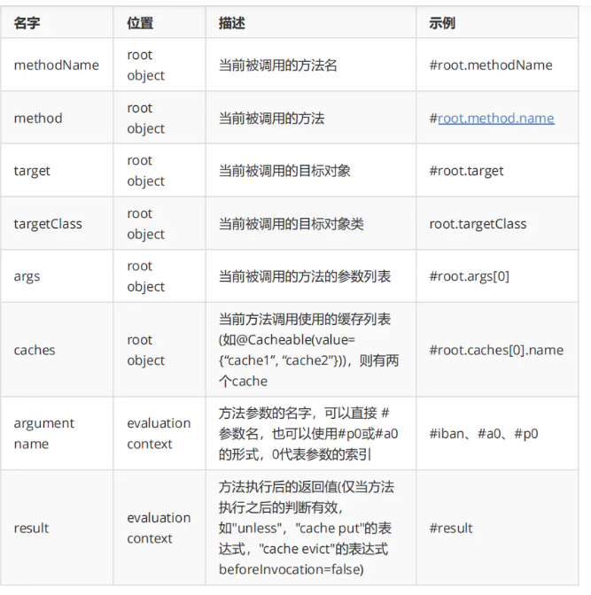

5. cacheManager和cacheResolver是什么关系

 | 5.1.cacheManager是SpringBoot提供的缓存接口。可以提供缓存的组件有很多，Redis，Caffeine，或者Java本身的Map。
 |  | 最直接的是SpringBoot提供的 基于Java ConcurrentMapCacheManager。里面是由ConcurrentMap提供缓存。
 |  | cacheManager可以对缓存进行逻辑分区。
CacheManager
Cache「persons」
ConcurrentMap
Cache「orders」
ConcurrentMap
RepositoryClass
@Cacheable(“persons”)
dbAccessMethod
RepositoryClass
@Cacheable(“persons”, “orders”)
dbAccessMethod

 | 5.2.cacheResolver是缓存处理方。假如你的项目有多个cacheManager，
 |  | 你需要基于一定的条件利用不同的CacheManager。则可以由cacheResolver实现
 |  | cacheResolver可以根据需要对cacheManager进行管理。

CacheResolver
ConcurrentMapCacheManager
Cache「Java1」
Cache「Java2」
RedisCacheManager
Cache「Redis1」
Cache「Redis2」
RepositoryClass
@Cacheable(cacheResolver=”cacheResolver”)
dbAccessMethodCacheToRedis1AndJava2
RepositoryClass
@Cacheable(cacheResolver=”cacheResolver”)
dbAccessMethodCacheToRedis2
Context
分析方法名

6. 具体执行步骤
2
False
False
Hit
判断Condition是否满足
生成Key
获取缓存
执行aop代理对象方法 并 获取返回值
Cache AOP
判断unless是否满足
写入缓存
True
2
1
2

3
3

False
4

4

True

7. sync是怎么回事
 | 7.1.sync = false的流程 --> false是默认的设定
Cache
AOP
DB
Thread1
Thread2

①Key1
②Key1

③Key1 cache aop

④ Key1 cache aop
Cache Store
⑤ Key1 db access
〇
⑥ get Key1: Value11
⑦ Key1:Value11
Value11
Value11
⑧ Value change
Value11
Value12
Value11
⑨ Key1 db access
×
⑩ get Key1: Value12
Value11
这里的值Value12
不会被存入缓存

 | 7.2.sync = true的流程 --> true是需要自己在代码中设定

Cache
AOP
DB
Thread1
Thread2

①Key1
②Key1

③Key1 cache aop
Waiting
④ Key1 cache aop
Cache Store
⑤ Key1 db access
〇
⑥ get Key1: Value11
⑦ Key1:Value11
Value11
Value11
⑧ Value change
Value11
When Thread1 finished
Value12

Value11

8.两个小实验
 | 8.1.如果同时有cacheManager和cacheResolver，谁优先？
 |  | testCacheManagerWithCacheResolver
 | 8.2.如果同时有key和keyGenerator，谁优先？
 |  | testKeyWithKeyGenerator

sync = true的流程 --> 这需要在代码中 明确设置成true

Cache
AOP
DB
Thread1
Thread2

①Key1

②Key1
③Key1 cache aop
⑤ Key1 db access

⑥ get Key1: Value11
④ Key1 cache aop
Value11

Waiting
⑧ Value change

Value12

⑦ get Key1: Value11

Cache

这里的值不会被存入缓存
Key1:Value11

Case4
CASE 4 | 一起来思考一些问题 |  |  | http://localhost:8084/application04/swagger-ui/index.html
 | 既然加了缓存层，那么必然会带来一致性问题

 | 问题1:如何保持事务一致性

Rollback
@Transactional
XXXService

@Cacheable
repository1
〇
Redis

×
@Cacheable
repository2

 | 问题2:缓存失败 是否应该影响主程序？
500

XXXService

@Cacheable
repository1
〇
DB

Exception
×
Redis

 |  | 1.自定义缓存步骤出现问题
 |  |  | 扩展点 | SimpleCacheErrorHandler |  | MyCacheWriter |  | CachingConfigurer
 |  | 2.缓存层整体出现问题
 |  |  | 扩展点 | @EnableCaching |  | Redis整体挂了 |  | CacheInterceptor

 | 问题3:缓存更新策略 |  |  |  | 粗糙的解决方法
 |  |  |  |  |  | execute
 |  | 1.延迟加载 |  |  |  |  | aaa
 |  |  | dbUpdate -> CacheEvict |  |  |  | aopAllianceInvoker
 |  |  | dbSelect -> Cacheable |  |  |  | bbb | exception
 |  | 2.保持一致
 |  |  | dbUpdate -> CachePut |  | catch
 |  | 3.是否开启事务管理 |  |  |  | aopAllianceInvoker

 | 需要看的源码
 |  | @EnableCaching -> ProxyCachingConfiguration
 |  | CacheInterceptor
 |  | CacheAspectSupport

